Localización
 | PAVIMENTOS Y GEOTECNIA SAS |  | LOCALIZACIÓN

PROYECTO: |  | P&G-283-2021-Cal y Mayor Cable Aéreo

LOCALIZACIÓN: |  | CARRERA 3A ESTE CALLE 40 SUR |  |  |  | FECHA | 2021-10-14

REALIZÓ: |  | ABERCIO GUERRERO |  | Municipio/ Depto. |  | BOGOTÁ D.C

Esquema de la Localización |  |  | APIQUE No. ELV 8

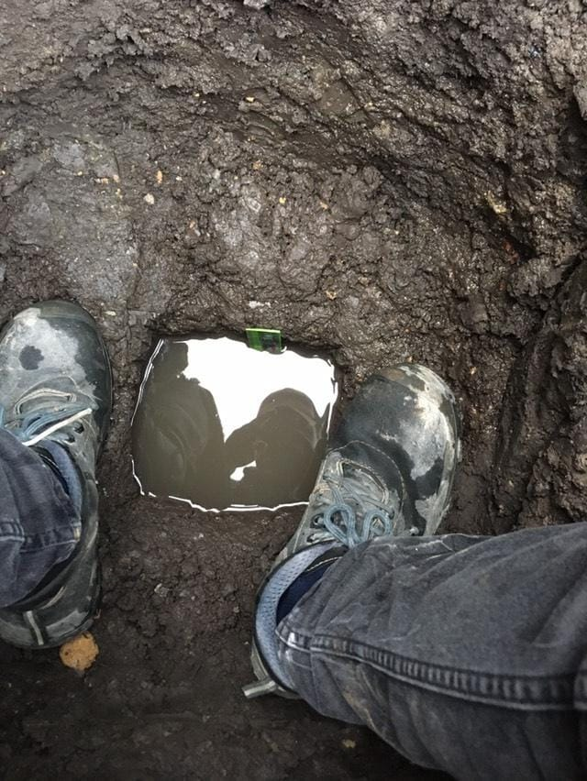

INSTRUCCIONES DE DILIGENCIAMIENTO: Investigación del Subsuelo Superficie de Terreno: Empleando las guías, dependiendo la variabilidad identificada en el suelo, se indican la profundidad en metros de la perforación. La escala se puede variar a conveniencia de la perforación. Muestra: se debe enumerar la cantidad de muestras tomadas en la perforación para lo cuál el número correspondiente se debe colocar alineado con la profundidad a la cuál corresponde, especificada en la columna de PROFUNDIDAD. en la columna Tipo, se identificara el tipo de muestra recogida según B= Bolsa, L=Lona, Bl= Bloque de muestra Inalterada, etc. DESCRIPCIÓN Y OBSERVACIONES: Especifique las características propias de la identificación visual del perfil del suelo, como tipo de suelo identificado, angulosidad de los granos, forma, color, olor, condición de humedad, consistencia, cementación, estructura, tamaño de arena, tamaño de grava, tamaño de guijarros o fragmentos, dureza, y observaciones referentes al progreso de la perforación, como maniobras empleadas, velocidad de avance, inestabilidades de las paredes, averias, y demás comentarios considerados pertinentes al muestreo. LOCALIZACIÓN: Especifique la información necesaria para la identificación de la localización de la perforación, las coordenadas respecto al origen cartográfico o a un origen destinado del proyecto, acompañado de un esquema dibujado en el espacio destinado en esta página que incluya elementos como la norte, accidentes geográficos, rios quebradas, viviendas, carreteras y dem

OBSERVACIONES

Elaboró: |  |  |  |  | Revisó: | ING JULIÁN LIZARAZO

Formato
 |  | PAVIMENTOS Y GEOTECNIA SAS |  |  |  | FORMATO APIQUE

PROYECTO: |  | P&G-283-2021-Cal y Mayor Cable Aéreo

REALIZÓ: |  | ABERCIO GUERRERO |  |  |  |  |  |  |  | SUPERVISOR |  |  |  | Jhoan Hernandez

APIQUE No. |  | ELV 4 |  |  |  |  |  |  |  | LOCALIZACIÓN: |  |  |  | CARRERA 3C ESTE CALLE 40A SUR

COORDENADAS |  | N: | 4°55'16" |  |  |  |  |  | E: 74°09'44" |  |  |  |  | NF: | - | FECHA : | 2021-10-14

Escala (m) |  | HORA |  |  | TIEMPO (min) |  |  | MEDICION (cm) |  | ΔH (cm) |  | ΔH (in) |  | RATA DE PERCOLACIÓN (in/min)

 |  | 13:00:00 |  |  | 0 |  |  | 10.3
 |  | 14:00:00 |  |  | 60 |  |  | 9.3 |  | 1.00 |  | 0.39 |  | 0.0066 |  |  |  | 10
 |  | 15:00:00 |  |  | 120 |  |  | 9.2 |  | 1.10 |  | 0.43 |  | 0.0036 |  |  |  | 11
 |  | 16:00:00 |  |  | 180 |  |  | 9.2 |  | 1.10 |  | 0.43 |  | 0.0024 |  |  |  | 11
 |  |  |  |  |  |  |  |  |  |  |  |  |  |  |  |  |  | 10.666666667

1.0
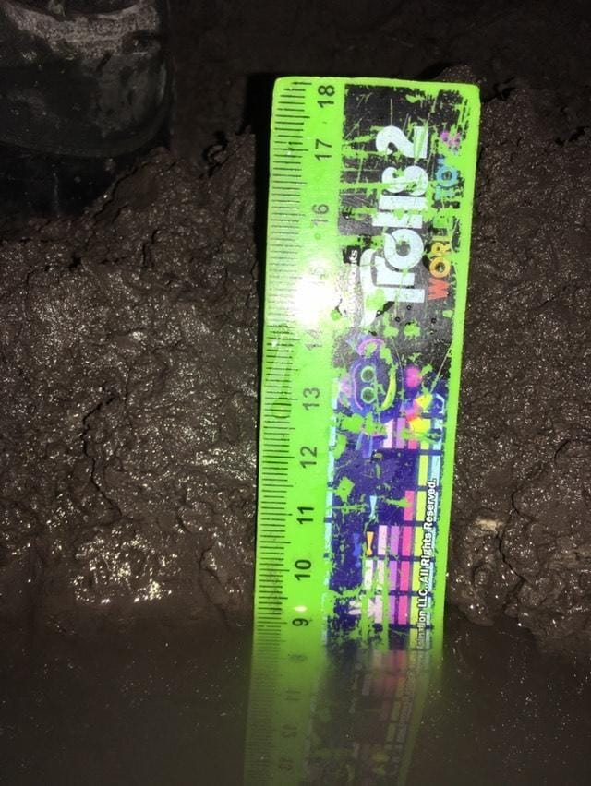
 |  |  |  | LECTURA INICIAL |  |  |  |  |  |  | LECTURA 1 |  |  |  |  | LECTURA 2
 |  |  |  |  | 10.3 CM |  |  |  |  |  |  |  | 9.3 CM |  |  | 9.2 CM
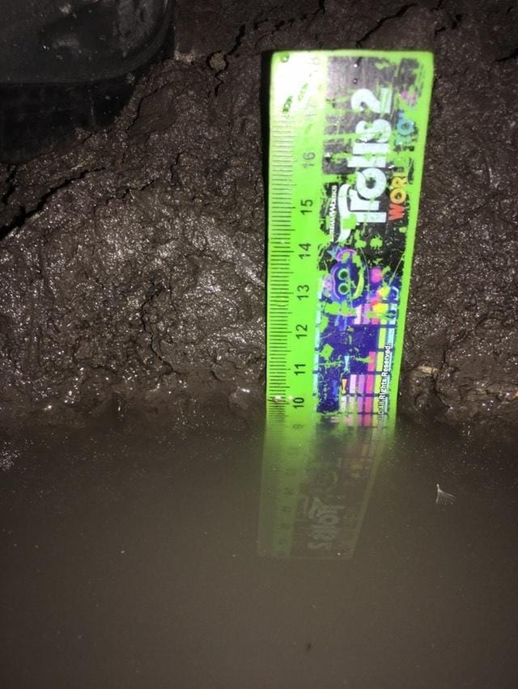
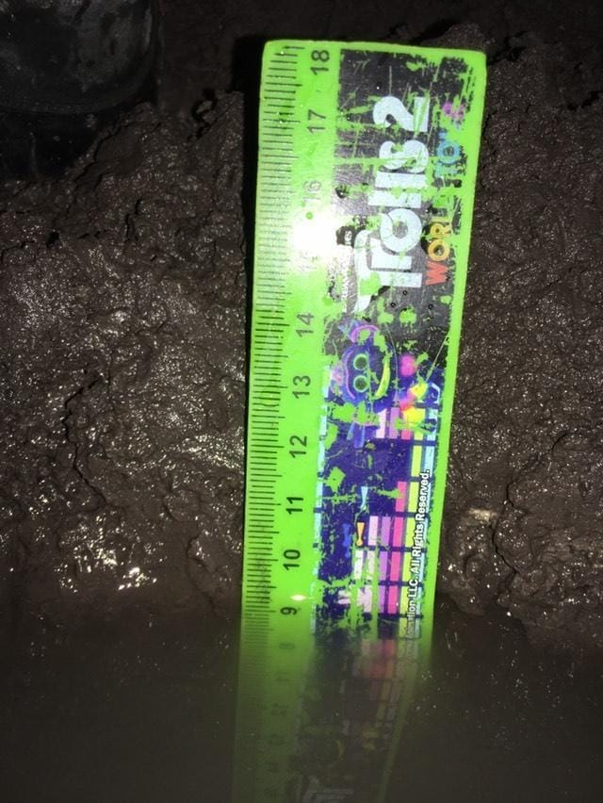

2.0

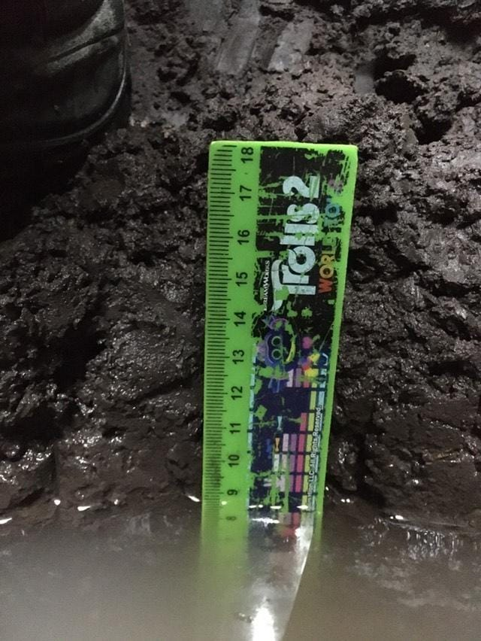
 |  |  |  | LECTURA 3
 |  |  |  |  | 9.2 CM

3.0

 | IN | MUESTRA INALTERADA |  |  |  |  | A | MUESTRA ALTERADA |  |  |  |  |  | SS | SPLIN SPOON
 | CBR | CBR |  |  |  |  | B | MUESTRA BOLSA |  |  |  |  |  | FWDL | DEFLECTOMETRO DE IMPACTO LIGHT
 | SH | SHELBY |  |  |  |  | L | LONA |  |  |  |  |  | PDC | PENETROMETRO DINAMICO DE CONO

OBSERVACIONES:

Elaboró: |  |  |  |  |  |  |  |  |  |  | Revisó:

